企业主营产品或服务情况
企业主营产品或服务情况
主营产品和服务是否符合我市产业发展方向（具体参见《深圳市产业结构调整优化和产业导向目录》中鼓励发展类） |  |  |  | 是/否
企业产品主营产品或服务
主要营品或服务照片 | 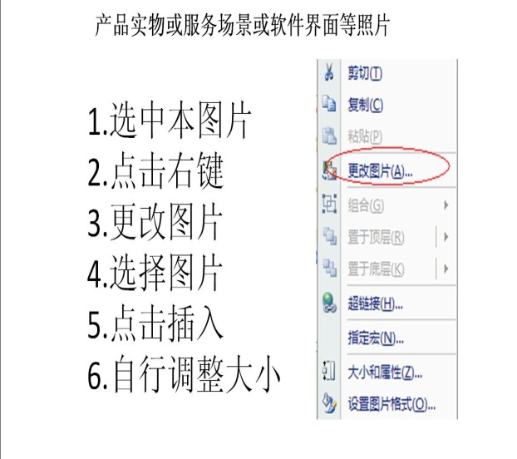
主营产品或服务说明
主要客户
序号 | 客户名称 | 产品或服务 | 所占 比例 | 是否关联交易
1 |  |  |  | 是/否
2 |  |  |  | 是/否
3 |  |  |  | 是/否
4 |  |  |  | 是/否
5 |  |  |  | 是/否
主营产品商业模式
主营产品所处行业、竞争情况及发展前景

